МЕНЮ
Прайс-лист
Гибкая черепица
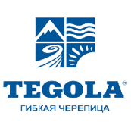


 | ICOPAL | KATEPAL | TEGOLA
 | (Финляндия) | (Финляндия) | (Россия - Италия)

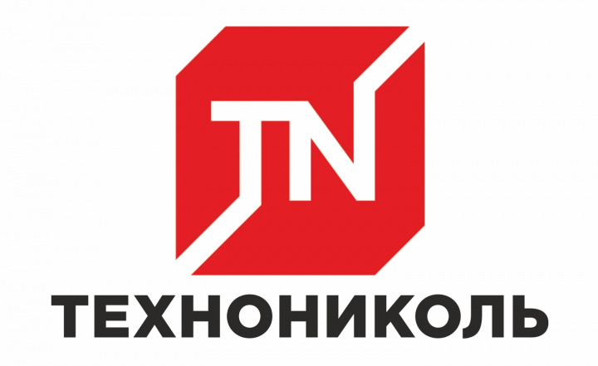

 | SHINGLAS | CertainTeed | Docke PIE
 | (Россия) | (США) | (Россия)

 | Kerabit | RoofShield
 | (Финляндия) | (Россия)

